Arkusz1
UWAGA!!! KAŻDA DIODA POWINNA MIEĆ SWÓJ WŁASNY REZYSTOR (RC) OGRANICZAJĄCY PRĄD
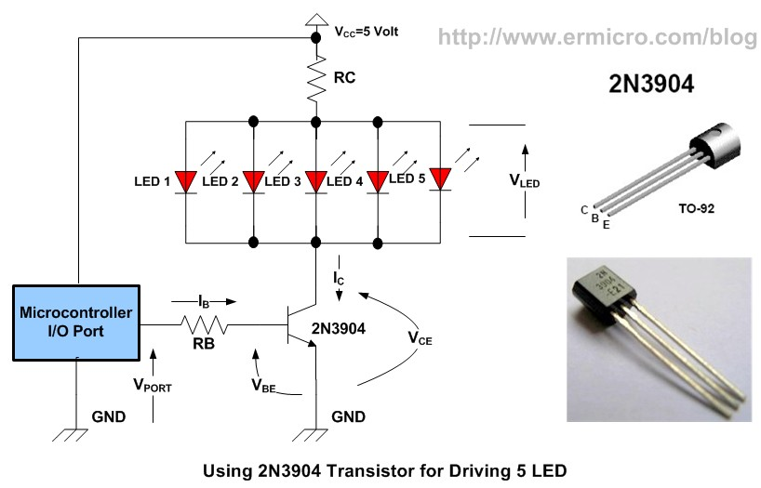
Vcc napiecie zasilania | 9
Ilosc diod równoległych | 5
Vled napiecie diody/diód szeregowych | 3
Ic prąd wszystkich diód (suma) | 100
Hfe Wzmocnienie tranzystora | 100

RC | 12
P(RC) | 3

RB | 700
P(RB) | 0.0175

